７・８
７ 事業の活用イメージ図
イメージ図

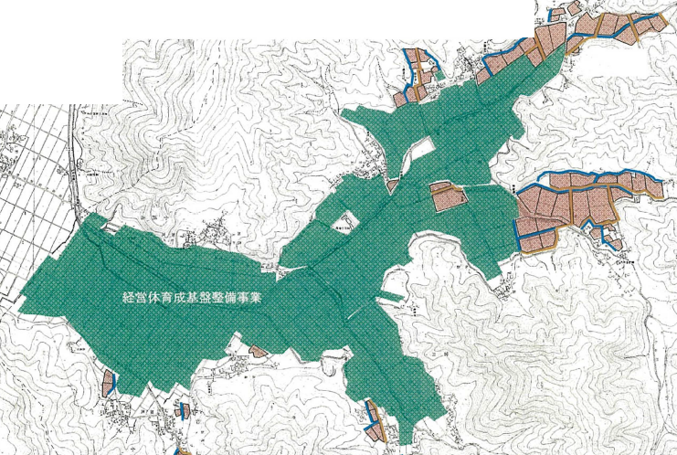

実施内容が分かるような図とし、必要な資料を添付すること

（注）１ ハード事業における集約化加算や大区画化加算の対象農地が分かるように記載すること（例えば、ハード事業を行う農地にイメージ図上で番号を振り、その番号と集約化加算・大区画化加算との対応関係を示した凡例を付けるなど）。
２ ハード事業の実施年度が複数年に及ぶ場合には、年度ごとに農地を枠線の色を変えるなど、どの年度にどの農地を整備するか分かるようにすること。

８ 事業実施前後の受益農業者の経営状況
No. | 事業実施前 |  |  |  | No. | 事業実施後
 | 農業者の名称 | 担い手か否か | 経営面積 |  |  | 農業者の名称 | 担い手か否か | 経営面積
 |  |  |  | うち地区内 |  |  |  |  | うち地区内
1 | ○○ ○○ | ○ | ha | ha | 1 | ◇◇ ◇◇ | ○ | ha | ha
2 | （株）△△ファーム | ○ | ha | ha | 2 | ●●組合 | ○ | ha | ha
… | … | … | … | … | … | … | … | … | …
Ａ | □□ □□ | × | ha | ha | Ｂ | ■■ ■■ | ○ | ha | ha
計 | Ａ 名 |  | ha | ha | 計 | Ｂ 名 |  | ha | ha
（注）１ 地区内で経営している農業者の数に応じて、適宜行を追加すること。なお、事業実施前の農業者の数（Ａ名）と実施後の農業者の数（Ｂ名）は一致している必要はない。
２ 「担い手か否か」の欄には、その農業者が実施要領第２第２号で規定する担い手に該当する場合には「○」を、該当しない場合には「×」を記載すること。
３ 「経営面積」の欄には、地区外も含めた、各農業者の経営面積を記載すること。「うち地区内」の欄には、各農業者の経営面積のうちハード事業の実施区域内の部分の面積を記載すること。なお、「うち地区内」の欄の合計の面積は、地区の受益面積と一致させること。

